075.375.0
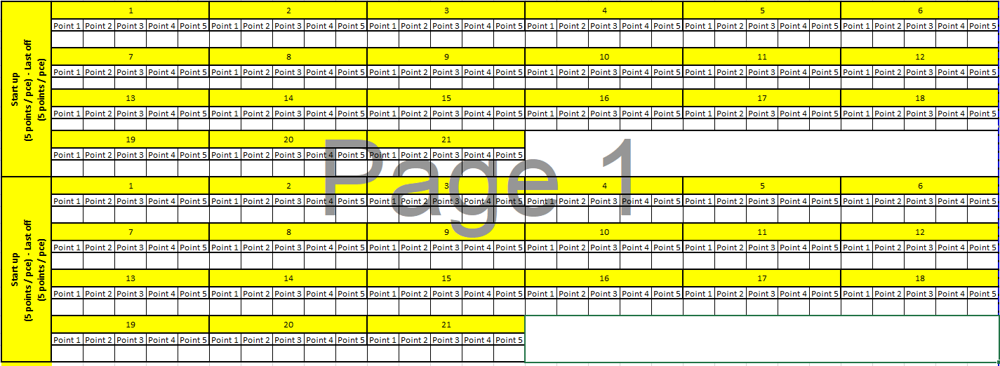
 |  |  |  |  |  |  |  | FICHE DE CONTRÔLE FILTRE AIO 1 / ZAP 3 075.375.0
 |  |  |  |  |  |  |  |  |  |  | Préparation de la ligne : Verification MP |  |  |  |  |  |  |  |  | Préparation de la ligne : Paramètre process
 |  | Reference UFI/SOFIMA | S7689A |  |  | Customer | BLOW-BY CARTRIDGE |  |  |  | Designation MP | REFERENCE |  | N° LOT JDE. |  |  |  | Validité Produit chimiques |  | Machine: Plisseuse |  |  |  |  |  | Machine : Hotmel Glue
 |  | Reference CLIENT | 075.375.0 |  |  | Supplier | CNHI |  |  |  | 15.8.5.680 | 077.49.700 |  |  |  |  |  |  |  | Paramètre |  | Consigne |  | Constat |  | Paramètre |  | Consigne | Constat
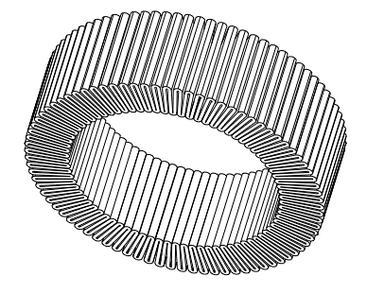
 |  | FPT P/N | 5801686484 |  |  |  |  |  |  |  | Glass Fiber | 29.F26.A1.T.680 |  |  |  |  |  |  |  | Température 1 |  | 65±10 |  |  |  | Zone1 |  | 130±10
 |  | Libelle Produit |  |  |  |  |  |  |  |  | Media | 15.8.5.680 |  |  |  |  |  |  |  | Température 2 |  | 150±10 |  |  |  | Zone2 |  | 160±10
 |  | STAGE PROJET | Mass Production |  |  |  | . |  |  |  | Glue | 33.72 |  |  |  |  |  |  |  | Température 3 |  | 140±10 |  |  |  | Zone3 |  | 190±10
 |  |  |  |  |  |  |  |  |  |  |  |  |  |  |  |  |  |  |  |  |  |  |  |  |  | Zone4 |  | 195±10
 |  | Qualification Stage | Mass Production |  |  |  |  |  |  |  |  |  |  |  |  |  |  |  |  |  |  |  |  |  |  | Zone5 |  | 210±10
 |  | N.OF |  |  |  |  | Moyenne de Mesure |  |  |  |  |  |  |  |  |  |  |  |  |  |  |  |  |  |  | vitesset pompe |  | 18±5
 |  | Date de production
 |  | Date & IE Plan | Rev A 21/03/2014
 |  | Acceptation |  | Quantity/W.O

 |  |  |  |  |  |  |  |  |  |  |  | PR : Production |  |  | OF : ordre de fabrication
 |  |  |  |  |  |  |  |  |  |  |  | COQ : CONTROLEUR QUALITE

Semie Finie
Caracterisiques techniques et fonctionnelles |  |  |  |  |  |  |  |  |  |  |  |  |  |  |  | Démarrage
N°op | ITEM | Identification des caracteristiques: - Plan, - Description (etainchete, brouillard salin…) |  |  |  |  | identif. Caract. | CS | Nominal | LL | UL | Moyen de contrôle | Fréquence |  |  | PR |  | COQ
 |  |  |  |  |  |  |  |  |  |  |  |  |  |  |  | …………. |  | …………. | …………. |  |  |  | …………. |  |  |  | ………….
1 | 60 Media Pleating | Superposition medias Multilayer : |  | UFI 077.49.700 UFI 29.F26.A1.680 UFI 15.8.5.680 UFI 077.49.700 |  |  | 3 | C | B | Acc. to control instruction LI-SFT-0070 |  | Visuel | After start up validation & re-startup (PR)
2 |  | Rolling Direction |  |  |  |  | 3 | C | B
3 |  | Pleat Number |  |  |  |  | 2 | C | 75 | 73 | 77 | Couting | Start up + last off +2H and re-startup ( each change coil)
4 |  | Pleat Height (Point 1) |  |  |  |  | 2 | C | 13 | 13 | 13.5 | Caliper | Start up + last off +2H and re-startup ( each change coil)
5 |  | Pleat Height (Point 2) |  |  |  |  | 2 | C | 13 | 13 | 13.5 | Caliper | Start up + last off +2H and re-startup ( each change coil)
6 |  | Pleat Height (Point 3) |  |  |  |  | 2 | C | 13 | 13 | 13.5 | Caliper | Start up + last off +2H and re-startup ( each change coil)
7 |  | Pleat Height (Point 4) |  |  |  |  | 2 | C | 13 | 13 | 13.5 | Caliper | Start up + last off +2H and re-startup ( each change coil)
8 |  | Aspect of element (Déchiré) |  |  |  |  | 3 | C | B | Acc. to Panel Defect DC-0034 |  | Visual | After start up validation (PR)
9 |  | Aspect of pleating |  |  |  |  | 3 | C | B |  |  | Visual | After start up validation (PR)
10 |  | Aspect of Media (Parts must be clean and free of burrs) |  |  |  |  | 3 | C | B |  |  | Visual | After start up validation (PR)
1 | 70 Pleat join by hotmelt glue | Aspect of glue |  |  |  |  | 3 | + | B | Acc. to Panel Defect DC-0030 |  | Visual | 1 pcs start + last off +3H (COQ) 1 PCS statrt up (PR)
2 |  | Correct dispensing of glue |  |  |  |  | 3 | + | B |  |  | Visual
3 |  | Superposition medias Multilayer : |  | UFI 077.49.700 UFI 29.F26.A1.680 UFI 15.8.5.680 UFI 077.49.700 |  |  | 3 | C | B | Acc. to control instruction LI-SFT-0070 |  | Visual | After start up validation (PR)
4 |  | Rolling Direction |  |  |  |  | 3 | C | B
5 |  | Aspect of Media (Parts must be clean and free of burrs) |  |  |  |  | 3 | C | B | Acc. to Panel Defect DC-0030 |  | Visual | After start up validation (PR)
1 | 80 Cutting Elements | Aspect of Media (Parts must be clean and free of burrs) |  |  |  |  | 3 | C | B | Acc. to Panel Defect DC-0031 |  | Visual | After start up validation (PR)
1 | 90 Ultrasonic welding of the retaining ring on the lid | Aspect of welding (No Burs or trace) |  |  |  |  | 3 | + | B | Acc. to Panel Defect DC-0033 |  | Visual | 1 pcs start + last off +3H (COQ) 1 PCS statrt up (PR)
 |  |  |  |  |  |  | 3 | + | B |  |  | Visual
2 |  | Pull off ( the retaining ring on the lids) |  |  |  |  | 3 |  | B |  |  | Manuel | 1 pcs at start up (PR)
2 |  |  |  |  |  |  |  |  |  |  |  |  |  |  |  |  | Remarques :
 | VERIFICATION PIECE MASTER DMR ET RDMR |  |  |  |  |  |  | Commentaires :
 | 1 | Piece Master | NA |  | NA |  |  |  |  |  |  |  |  |  |  |  | Mettre " C " si CONFORME
 |  |  |  |  |  |  |  |  |  |  |  |  |  |  |  |  | Mettre " NC " si NON-CONFORME
 |  |  |  |  |  |  |  |  |  |  |  |  |  |  |  |  | AC CEPTATION LOT JOURNALIER : |  |  |  | OUI NON |  | OUI |  | NON
 | VERIFICATION GABARIT DE CONTRÔLE DMR
 | 1 | Disponibilité gabarit de contrôle | GCHM BBC . MAX |  |  |  |  |  |  |  |  |  |  |  |  |  | Qté PRODUITE CONFORME |  |  | ……………….. |  | Qté NC |  |  | ……….
 | 2 |  | GCHM BBC . MIN

 |  |  | Nom et visa chef de ligne |  |  |  |  |  |  |  |  | Nom et visa COQ |  |  |  |  |  |  |  |  |  |  |  |  |  | …...............................................................................

25.27.689.20
 |  |  |  |  |  |  |  |  |  |  |  | FICHE DE CONTRÔLE FILTRE AIO 1 / ZAP 3 25.27.689.20
 |  |  |  |  |  |  |  |  |  |  | Préparation de la ligne : Verification MP |  |  |  |  |  |  |  |  |  | Préparation de la ligne : Paramètre process
 |  | Reference UFI/SOFIMA | S7689A |  |  | Customer | BLOW-BY CARTRIDGE |  |  |  | Designation MP | REFERENCE |  | N° LOT JDE. |  |  |  |  | Validité Produit chimiques |  | Machine: Caroussel |  |  |  |  |  | Machine : Machine GLUE
 |  | Reference CLIENT | 25.27.689.20 |  |  | Supplier | CNHI |  |  |  | Resin Mix | 33.17.1 |  |  |  |  |  |  |  |  | Paramètre |  | Consigne |  | Constat |  | Paramètre |  | Consigne |  | Constat
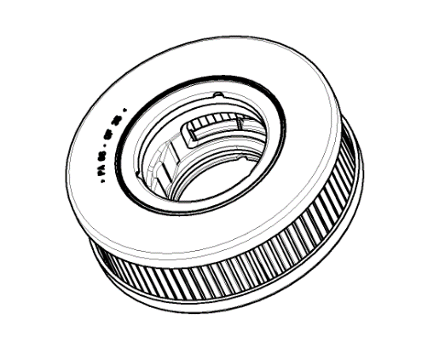
 |  | FPT P/N | 5801686484 |  |  |  |  |  |  |  |  | 33.18.3 |  |  |  |  |  |  |  |  | Température Station 1 |  | 130±10 |  |  |  | Températue |  | T°>=25°C
 |  | Libelle Produit |  |  |  |  |  |  |  |  | Multilayer Media | 075_375_0 |  |  |  |  |  |  |  |  | Température Station 2 |  | 130±10 |  |  |  | Températue A |  | T°>=25°C
 |  | STAGE PROJET | Mass Production |  |  |  | . |  |  |  | O-Ring 36 . 2 x 2 . 62 | 25.467 |  |  |  |  |  |  |  |  | Température Station 3 |  | 130±10 |  |  |  | Températue B |  | T°>=25°C
 |  |  |  |  |  |  |  |  |  |  | O-Ring 42 . 5 x 2 . 62 | 25.466 |  |  |  |  |  |  |  |  | Température Station 4 |  | 130±10 |  |  |  | Vitesse Plateau |  | 125±10 tr/min
 |  | Qualification Stage | Mass Production |  |  |  |  |  |  |  | Retaining Ring | 99_768 |  |  |  |  |  |  |  |  | Température Station 5 |  | 130±10 |  |  |  | Temps de collage |  | 3±0,2
 |  |  |  |  |  |  |  |  |  |  | Upper cover | 0120.48 |  |  |  |  |  |  |  |  | Température Station 6 |  | 130±10 |  |  |  | Temps composant A |  | 5,93g/sec±1
 |  |  |  |  |  |  |  |  |  |  | Under Cover | 0120.49 |  |  |  |  |  |  |  |  | Air Comprimé |  | 6±1 |  |  |  | Temps composant A |  | 2,1g/sec±0,5
 |  | N.OF |  |  |  | Quantity/W.O |  |  |  |  | Machine Lazer |  |  |  |  |  |  |  |  |  | Temps de séchage |  | 10min
 |  | Date de production |  |  |  | Date & IE Plan |  | Rev A 10/03/2014 |  |  | BON FONCTIONNEMENT ET CHOIX MESSAGE |  |  |  |  |  | OK |  | NOK
 |  |  | Moyen de Mesure |  |  |  |  |  |  |  |  |  |  |  |  |  |  |  |  |  |  |  |  |  |  |  |  |  |  |  |  |  | ²

 |  |  |  |  |  |  |  |  |  |  |  | PR : Production |  |  | OF : ordre de fabrication
 |  |  |  |  |  |  |  |  |  |  |  | COQ : CONTROLEUR QUALITE

A s s e m b l a g e P r o d u i t F I N I
Caracterisiques techniques et fonctionnelles |  |  |  |  |  |  |  |  |  |  |  |  |  |  |  | Démarrage
N°op | ITEM | Identification des caracteristiques: - Plan, - Description (etainchete, brouillard salin…) |  |  |  |  | identif. Caract. | CS | Nominal | LL | UL | Moyen de contrôle | Fréquence |  |  | PR |  |  | COQ
 |  |  |  |  |  |  |  |  |  |  |  |  |  |  |  | …………. |  |  | …………. | …………. |  |  |  | …………. |  | …………. |  | ………….
2 | # 100 Glue Distribution & Cartridge assembly | Ratio (gramme) |  |  |  |  | 2 |  | 50 | 48 | 52 | BALANCE | 1Pcs at startup + 1pc end off ( Cond.Machine )
3 |  | Aspect et distribution de la colle (Mauvais étalement de la colle dans le couvercle) |  |  |  |  | 3 | + | B | Acc. to Panel Defect DC-0032 |  | Visual | 1 pc Start up + last off + 3H ( COQ ) & After start up Validation ( PR )
4 |  | Aspect et distribution de la colle (Manque quantité de colle) |  |  |  |  | 3 | + | B |  |  | Visual | 1 pc Start up + last off + 3H ( COQ ) & After start up Validation ( PR )
5 |  | Aspect et distribution de la colle (Dépassement de colle) |  |  |  |  | 3 |  | B |  |  | Visual | Start up
6 |  | Glue Polymerisation |  |  |  |  | 3 |  | 130°C | 120°C | 140°C | Visual | Start up + last off / 3H (PR)
1 | 110 2nd lid assembly and ultrasonic cartridge welding & glue polymerisation | Hauteur cartouche |  |  |  |  | 2 | C | 30.1 | 29.7 | 30.5 | Pied a coulisse | 1 pc Start up + last off + 2H ( COQ )

 |  | Glue Polymerisation |  |  |  |  | 3 |  | 130°C | 120°C | 140°C | Visual | Start up + last off / 3H (PR)
2 |  | Aspect (Tenue d'accrochage / pas de bavure ) |  |  |  |  | 3 | + | B | Acc. to Panel Defect DC-0033 |  | Visual | 1 pc Start up + last off + 3H ( COQ ) & Start-up ( PR )
1 | 120 Cartridge O-Ring 25.466 & 25.467 | check Control internal height |  |  |  |  |  | C | 29.2 | 28.7 | 29.7 | Caliper with PEC | 1 pc Start up + last off + 2H ( COQ )
2 |  | Presence BIG O-Ring |  |  |  |  | 3 | C | OK | Drawing SOP-0138 |  | Visual | After start up Validation ( PR )
3 |  | Presence SMALL O-Ring |  |  |  |  | 3 | C | OK
1 | 140 Plastic BAG Packaging labeling | corniere / palletisation / séparation |  |  |  |  | 2 |  | B | Acc. Fiche Packaging |  | MANUAL | chaque carton palette FINI

 |  |  |  |  |  |  |  | #100 | PULL OFF TEST of the cardridge ( WITH media) |  |  |  |  |  |  |  | #110 | PULL OFF TEST of the cardridge (WITHOUT media)

 | VERIFICATION PIECE MASTER DMR ET RDMR
 | Master Samples |  | OK | NOK |  |  |  |  | 3 pcs Start-up ( PR ) |  |  | 3 pcs Last off ( PR ) |  |  |  |  |  | 3 pcs Start-up 5 ( PR ) |  |  |  | 3 pcs after 4 H ( PR ) |  |  |  |  |  | 3 pcs Last off ( PR )
 | 1 | Piece Master | MS-CPJ-BBC-01 |  |  |  |  | N° | 1 | 2 | 3 | 4 | 5 |  | 6 |  | N° | 1 | 2 | 3 |  | 4 |  | 5 |  | 6 |  | 7 |  | 8 |  | 9
 | 2 |  | MS-CPJ-BBC-02 |  |  |  |  | Valeur |  |  |  |  |  |  |  |  | Valeur
 | 3 |  | MS-CPJ-BBC-03
 | 4 |  | MS-CPJ-BBC-04 |  |  |  |  | OK / NOK |  |  |  |  |  |  |  |  | OK / NOK
 | VERIFICATION GABARIT DE CONTRÔLE DMR
 | 1 | Disponibilité gabarit de contrôle | GCHC.BBC.MAX-03
 | 2 |  | GC COTE 29.2 MAX
 | 3 |  | GC COTE 29.2 MIN

 | AC CEPTATION LOT JOURNALIER : |  | OUI |  | NON

 | Qté PRODUITE CONFORME |  |  |  | ………………..

 |  |  |  |  |  |  |  |  |  |  |  |  |  |  |  |  |  |  |  |  | Visa Chef de ligne |  |  |  |  |  | Visa Technicien Qualité
 | Qté NC |  |  |  | ………………..

